概要図
詳細設計書 | 画面名称 | B0101_職位一覧画面 | システムID |  |  | 改訂日 | 2020-08-12
 | 機能名称 |  | システム名称 |  |  | 改訂者 | 王少宇

B0101_職位一覧画面
会社
 |  |  |  | 機能概要
参照
 |  |  |  | （１）一覧画面
 |  |  |  |  | エラーの場合、エラーメッセージを出力する。

職位
 |  |  |  | （２）職位をオンラインするとオフラインするまたは複数操作
更新

 |  |  |  | （３）職位を削除または複数削除

画面イメージ
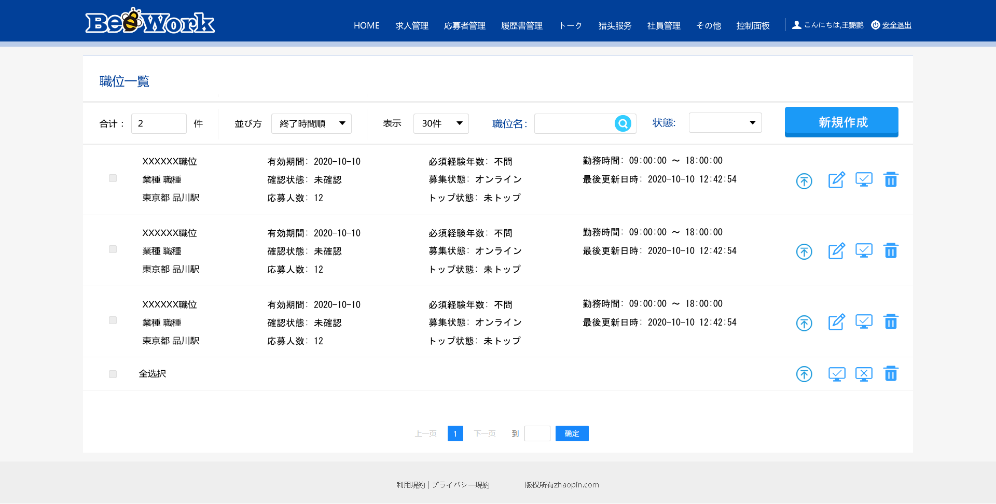
詳細設計書 | 画面名称 | B0101_職位一覧画面 | システムID | 改訂日 | 2020-08-18
 | 機能名称 |  | システム名称 | 改訂者 | 王少宇

画面イメージ

